介護予防支援
適正な事業運営のためのチェックシート

（介護予防支援）

事 業 所 | 介護保険事業所番号 | 1 |  |  | 4
 | フリガナ
 | 名 称

 | 住 所 |  | （ | 〒 |  | ｰ |  | ）

 | 連 絡 先 | 電話番号
 |  | ＦＡＸ番号

 |  |  |  |  |  |  | 作成年月日 |  |  | 年 | 月 | 日

 |  |  |  |  |  |  | 作成者氏名

 | 人員基準、設備基準、運営基準などの基準は、適正なサービスを提供するという目的を達成するために必要となる基準です。この基準を満たせない場合には、介護保険サービス事業者等の指定や更新が受けられなくなる場合があります。指定権者は、この基準に違反していることが明らかな場合に基準を遵守するよう勧告を行い、この勧告に従わない場合には事業所名等を公表し、勧告に従うよう命令することになります。命令に従わない場合には、指定を取り消しすることがあります。

 | このチェックシートは定期的に事業所で点検し、出来ていない基準については必ず対応し適正なサービス提供ができるよう対応してください。

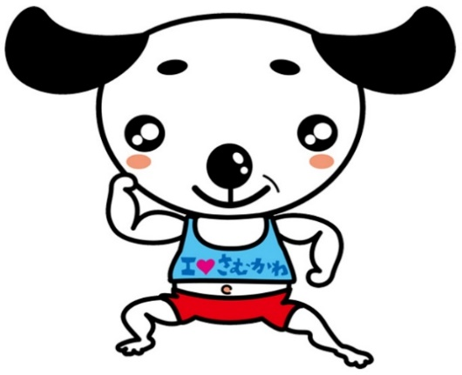

 |  |  |  |  |  |  |  |  | げんきまる

